ПК до 17 кВт
Тел.: 8-800-600-78-82 E-mail: info@tradecon.ru www.klimatprofltd.ru

Опросный лист для подбора ПРЕЦИЗИОННОГО КОНДИЦИОНЕРА LESSAR LSP-VCA... для малых помещений ( менее 17 кВт)

Заполните лист подбора кондиционера и лист заказа опций к нему
Организация:
Адрес:
e-mail:
Телефон/факс:
Дата заполнения:
Контактное лицо:
Объект:
Адрес объекта:

Требуемая холодопроизводительность (полная) |  |  | кВт
Требуемая холодопроизводительность (явная) |  |  | кВт
Температура воздуха на входе в кондиционер |  |  | °С
Относительная влажность воздуха на входе в кондиционер |  |  | %
Температура наружного воздуха расчетная |  |  | °С
Температура наружного воздуха минимальная |  | до -40°С | °С
Направление потока воздуха | Фронтальный забор снизу, фронтальная подача сверху
 | Фронтальный забор снизу, подача вверх
 | Забор сверху, подача снизу в фальшпол | 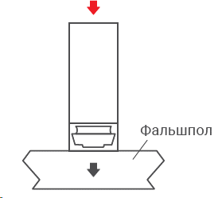
Протяженность фреонопровода от внутреннего до наружного блока прецизионного кондиционера, включая перепад высот между ними |  |  | м
Перепад высот между внутренним и наружным блоком прецизионного кондиционера |  |  | м
Внутренний блок прецизионного кондиционера расположен относительного наружного |  | Ниже
 |  | Выше
Необходимое количество кондиционеров |  |  | шт

Тел.: 8-800-600-78-82 E-mail: info@tradecon.ru www.klimatprofltd.ru

Опросный лист для подбора ПРЕЦИЗИОННОГО КОНДИЦИОНЕРА LESSAR LSP-VCA... для малых помещений ( менее 17 кВт)

Приложение 1

Опции:

Электрический нагреватель и увлажнитель адибатный
Электрический нагреватель и увлажнитель с погружным электродом
Маслоотделитель
Упаковка в виде деревянного ящика
Кабель -датчик протечки воды
Выносной датчик температуры и влажности
Реле загрязнения воздушного фильтра
Реле снижения расхода воздуха
Внешний дренажный насос
Русский язык в меню панели управления
Рама опорная нерегулируемая по высоте для внутреннего блока (400 мм)
Жалюзи с электроприводом
Два ввода электропитания
Поддержка сетевого протокола SNMP*

*- MODBUS RTU в стандартной комплектации

Прочие требования:

ПК от 17-120 кВт
Тел.: 8-800-600-78-82 E-mail: info@tradecon.ru www.klimatprofltd.ru

Опросный лист для подбора ПРЕЦИЗИОННОГО КОНДИЦИОНЕРА LESSAR LSP-VCA… ( 17-120 кВт)
Заполните лист подбора кондиционера и лист заказа опций к нему
Организация:
Адрес:
e-mail:
Телефон/факс:
Дата заполнения:
Контактное лицо:
Объект:
Адрес объекта:

Требуемая холодопроизводительность (полная) |  |  | кВт
Требуемая холодопроизводительность (явная) |  |  | кВт
Температура воздуха на входе в кондиционер |  |  | °С
Относительная влажность воздуха на входе в кондиционер |  |  | %
Температура наружного воздуха расчетная |  |  | °С
Температура наружного воздуха минимальная |  | до -40°С | °С
Направление потока воздуха | Фронтальный забор снизу, фронтальная подача сверху
 | Фронтальный забор снизу, подача вверх
 | Забор сверху, подача снизу в фальшпол | 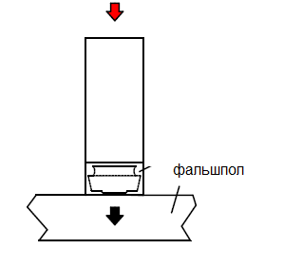
 | Забор сверху, подача снизу с заглублением вентилятора в фальшпол | 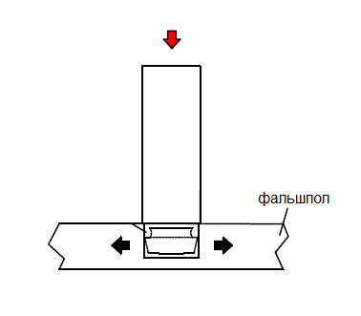
Протяженность фреонопровода от внутреннего до наружного блока прецизионного кондиционера, включая перепад высот между ними |  |  | м
Перепад высот между внутренним и наружным блоком прецизионного кондиционера |  |  | м
Внутренний блок прецизионного кондиционера расположен относительного наружного |  | Ниже
 |  | Выше
Необходимое количество кондиционеров |  |  | шт

Тел.: 8-800-600-78-82 E-mail: info@tradecon.ru www.klimatprofltd.ru

Опросный лист для подбора ПРЕЦИЗИОННОГО КОНДИЦИОНЕРА LESSAR LSP-VCA... (17-120 кВт)
Приложение 1

Опции:

Электрический нагреватель и увлажнитель с погружным электродом
Упаковка в виде деревянного ящика
Кабель -датчик протечки воды
Выносной датчик температуры и влажности
Внешний дренажный насос
Реле загрязнения воздушного фильтра
Реле снижения расхода воздуха
Рама опорная нерегулируемая по высоте для внутреннего блока (400 мм)
Жалюзи с электроприводом
Русский язык в меню панели управления
Два ввода электропитания
Поддержка сетевого протокола SNMP*

*- MODBUS RTU в стандартной комплектации

Прочие требования:

